Docker安装
1.拉取镜像
docker pull solr

Docker内安装vim
apt-get update
apt-get install vim
2.启动容器
docker run --name mysolr -d -p 8983:8983 -t solr | 可以访问： http://ip:8983/ 测试

3.新建solrCore
docker exec -it --user=solr mysolr bin/solr create_core -c collection1

操作
插入文档

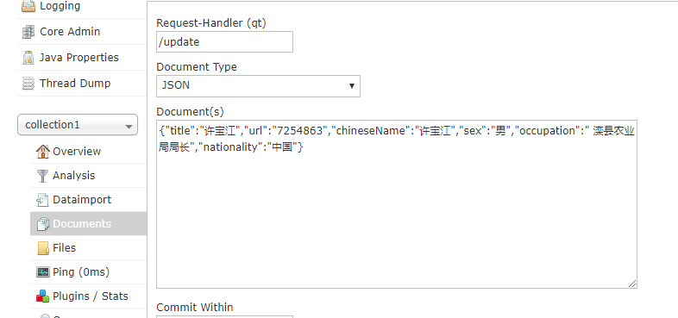

{"title":"许宝江","url":"7254863","chineseName":"许宝江","sex":"男","occupation":" 滦县农业局局长","nationality":"中国"}

查询结果
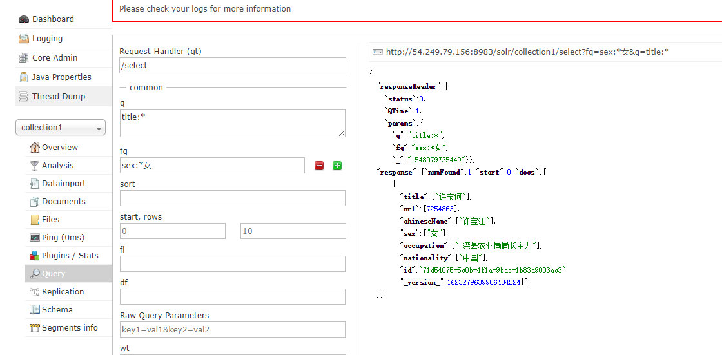

查询语句：
 | http://54.249.79.156:8983/solr/collection1/select?fq=sex:*%E5%A5%B3&q=title:*

